일일 진행
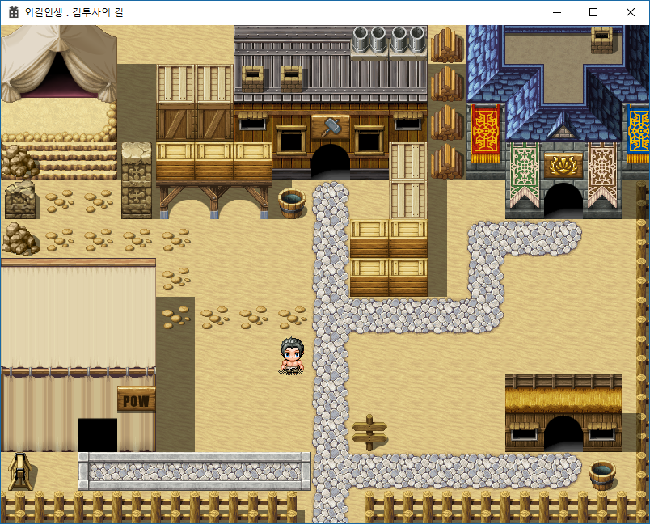
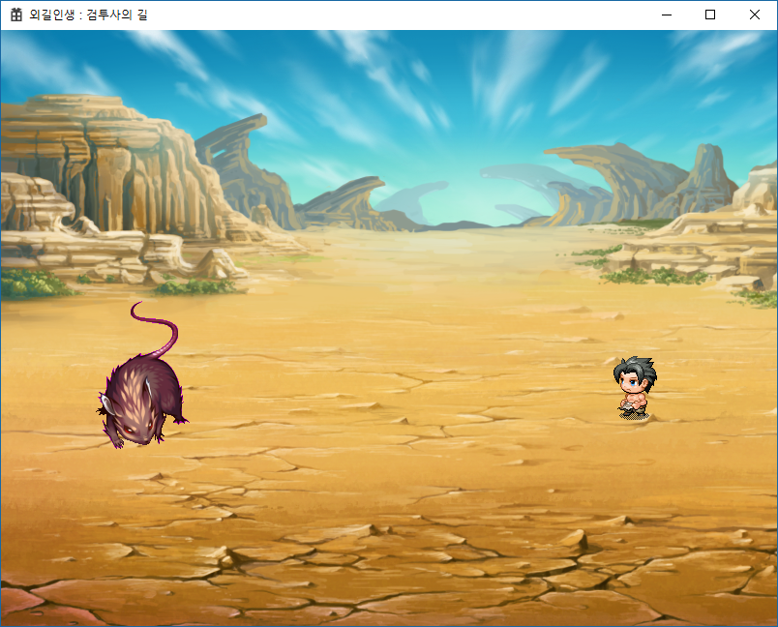
일일 개발 진척상황 보고
작성일 | 2018-08-16 | 현재 진척도 | 5
일정 진행도 | 10 | 목표 진척도 | 12
금일 예정 일정
전투맵 구현 (몬스터 추가 - 수치 제외)

금일 진행 내역
마을 이벤트 발생 체크 (나가기만 우선 구현 (나가기 = 전투 진입))
전투 구현 - 이동
마을, 전투 맵에서 그림자 추가
몬스터 1종 추가 - 몬스터

내일 작업 예정
전투 메뉴 처리 추가 - 스텟 임시로 적용
전투 결과 (숫자 표시) 추가

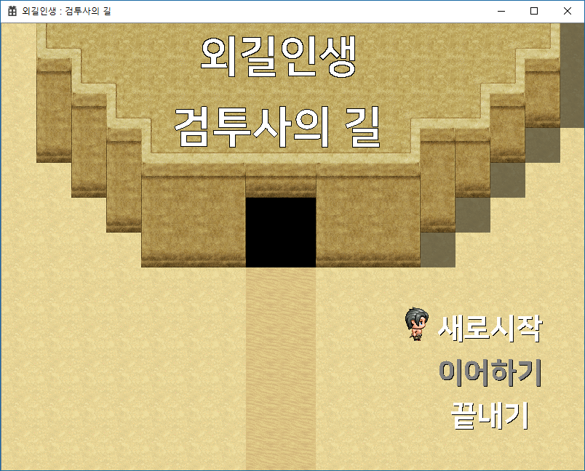
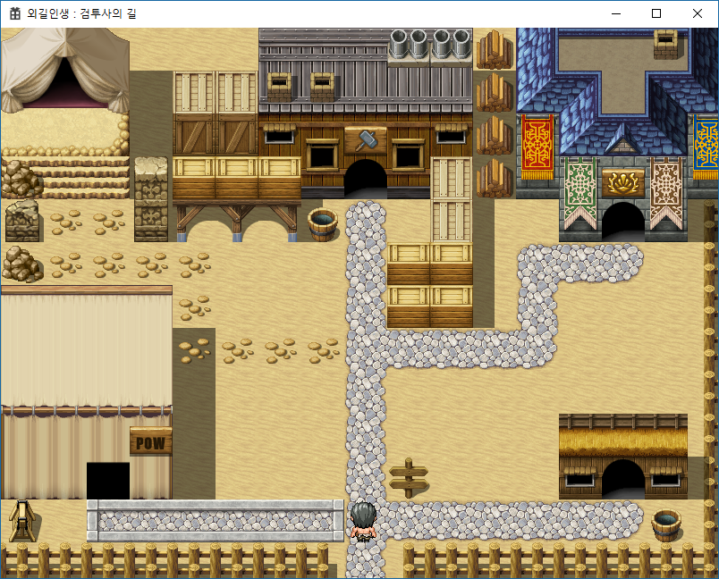
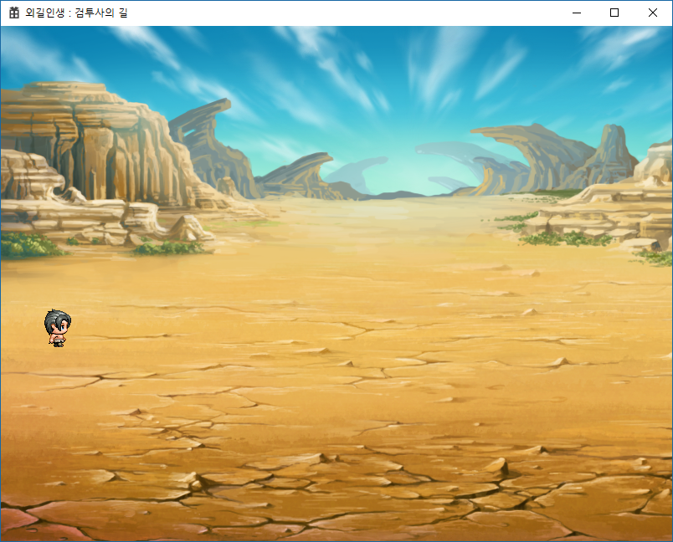
일일 개발 진척상황 보고
작성일 | 2018-08-14 | 현재 진척도 | 4.5
일정 진행도 | 9 | 목표 진척도 | 11
금일 예정 일정
전투 맵 구현
메모리 증가하는 부분 수정

금일 진행 내역
메모리 증가 부분 수정 (이전보다 확연히 줄어듦)
R&D : 텍스트 파일을 읽어서 정보 저장하기
전투맵으로 전환 (Space 키)

내일 작업 예정
전투맵 구현 (몬스터 추가 - 수치 제외)

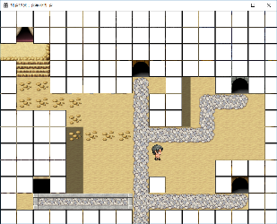
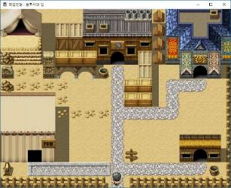
일일 개발 진척상황 보고
작성일 | 2018-08-10 | 현재 진척도 | 4
일정 진행도 | 8 | 목표 진척도 | 11
금일 예정 일정
마을 이동 기능 추가

금일 진행 내역
맵 좌표로 환산하여 이동 제한 처리
키 입력에 따른 캐릭터 이동 구현 (한번에 한 타일씩 자동 이동되도록)
게임 실행 후 방치하면 PC 자체가 불안정해짐 (메모 참고)

내일 작업 예정
전투 맵 구현

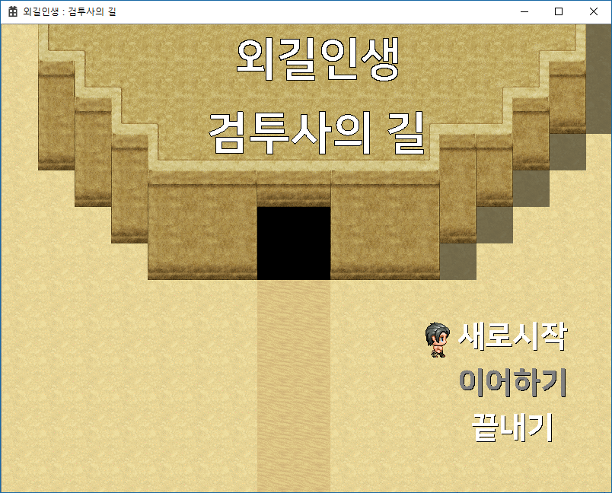
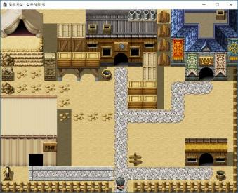
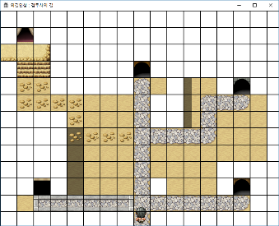
일일 개발 진척상황 보고
작성일 | 2018-08-09 | 현재 진척도 | 3.5
일정 진행도 | 7 | 목표 진척도 | 10
ESC
금일 예정 일정
토글
타운 화면 추가(타이틀 화면에서 [ 새로시작 ] -> 타운 입장)
씬 매니져 수정 (이전 씬, 현재씬 비교하여 처리)
메인 함수 정리 (씬 매니져 적용)
전투 화면 리소스 제작
엔터
금일 진행 내역
타운 화면 추가(타이틀 화면에서 [ 새로시작 ] -> 타운 입장)
씬 매니져 수정 (이전 씬, 현재씬 비교하여 처리)
메인 함수 정리 (씬 매니져 적용)
윈도우 사이즈 조정 막는 부분에 사이즈 지정 오류 수정
이동 관련 처리 진행중 (부드럽지 못함… ) 이동 확인용 그리드(on/off 가능)
메모리가 지속적으로 (조금씩~~~ 증가함) (초기 3MB -> 몇 분 후 8MB)
내일 작업 예정
마을 이동 기능 추가

일일 개발 진척상황 보고
작성일 | 2018-08-08 | 현재 진척도 | 2.8
일정 진행도 | 6 | 목표 진척도 | 9.5
금일 예정 일정
타이틀 화면 구현 부분 문제 수정 (커서 캐릭터 잔상 문제)
창 크기 조정 막기
실행 시 창 위치 중앙으로
타운 화면 추가(타이틀 화면에서 [ 새로시작 ] -> 타운 입장)
금일 진행 내역
실행 시 창 위치 중앙으로
창 크기 조정 막기
타이틀 화면 구현 부분 문제 수정 (커서 캐릭터 잔상 문제)
씬 변경을 위한 씬 매니져 수정(진행중)
창 제목 변경
우선순위 낮은 항목 구현 일정표에서 삭제선 처리(코어 플레이 먼저)
내일 작업 예정
씬 매니져 수정 (이전 씬, 현재씬 비교하여 처리)
메인 함수 정리 (씬 매니져 적용)

